Ранний этап проектирования
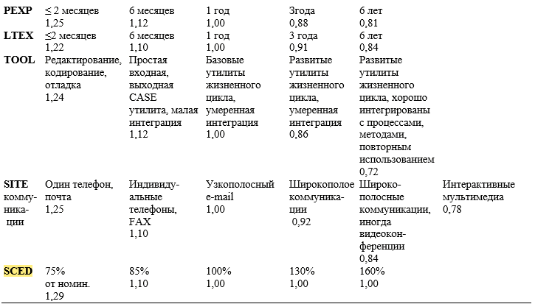
ЗАТРАТЫ = А х РАЗМЕР^B х Ме + ЗАТРАТЫаuto[чел.-мес], | A | Размер | B | Me | Затраты auto
3.508183802 | 2.5 | 1.4 | 1.14 | 0.9562168 | 0

 |  |  |  | W1(PREC) | W2(FLEX) | W3(RESL) | W4(TEAM) | W5(PMAT)
 |  |  |  | Предсказуемость | Гибкость разработки | Разрешение архитектуры/риска | Связность группы | Зрелость процесса
 |  |  |  | 4 | 1 | 5 | 0 | 3
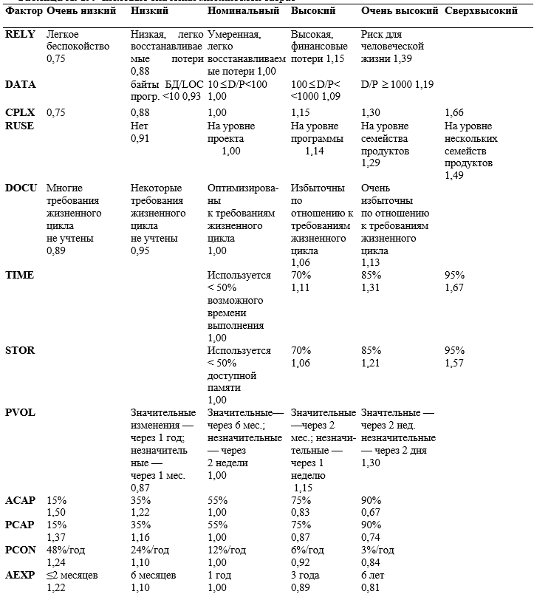

 |  |  |  | по 6-бальной шкале
 |  |  |  | PERS | RCPX | RUSE | PDIF | PREX | FCIL | SCED
 |  |  |  | 2 | 4 | 2 | 3 | 3 | 4 | 3

 |  |  |  | Соответствующие значения в таблице Боэма
 |  |  |  | PERS | RCPX | RUSE | PDIF | PREX | FCIL | SCED
 |  |  |  | 0.88 | 1.33 | 0.95 | 1 | 1 | 0.86 | 1

